Taller 1
Diseñar la Grafica como la de la figura en el recuadro amarillo. NO insertar Columnas ni Filas

Figura de la Tabla
Asi debe quedar la Tabla

Para tener en cuenta: Según el equipo los valores numericos pueden manejar coma (,) o punto (.) En el separador de miles y decimales según su configuarcion NO olvidar para el TITULO y para el ENCABEZADO de TOTAL usar COMBINAR Y CENTRAR

En al Hoja Calificacion aparece el resultado del diseño de la Tabla de la hoja Clase y Taller

Taller 2
Diseñar la Grafica como la de la figura en el recuadro amarillo. NO insertar Columnas ni Filas
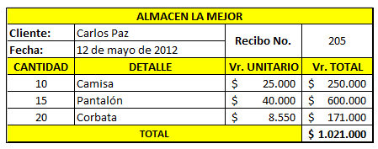

Figura de la Tabla
Asi debe quedar la Tabla

Para tener en cuenta: Según el equipo los valores numericos pueden manejar coma (,) o punto (.) En el separador de miles y decimales según su configuarcion NO olvidar para el TITULO y para el ENCABEZADO de TOTAL usar COMBINAR Y CENTRAR

En al Hoja Calificacion aparece el resultado del diseño de la Tabla de la hoja Clase y Taller

Taller 3
Diseñar la Grafica como la de la figura en el recuadro amarillo. NO insertar Columnas ni Filas

Figura de la Tabla
Asi debe quedar la Tabla

Para tener en cuenta: Según el equipo los valores numericos pueden manejar coma (,) o punto (.) En el separador de miles y decimales según su configuarcion NO olvidar para el TITULO y para el ENCABEZADO de TOTAL usar COMBINAR Y CENTRAR

En al Hoja Calificacion aparece el resultado del diseño de la Tabla de la hoja Clase y Taller

